TOTAL
Alkalmazott szűrők: Highlighted nem egyezik ezzel: (Üres) Arrival_date ekkori vagy későbbi a következőnél: 2026.06.01. 0:00:00 és dátuma korábbi, mint 2026.06.08. 0:00:00 Mandatory egyezik ezzel: Yes LSP egyezik ezzel: Maersk Canceled_shipment egyezik ezzel: N

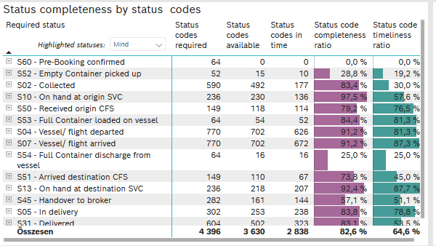
Required status | STATUS_TYPE | Service_Provider | Status codes required | Status codes available | Status codes in time | Status code completeness ratio | Status code timeliness ratio
S60 - Pre-Booking confirmed | Actual | 0000056066 - Maersk | 64 | 0 | 0 | 0.0 % | 0.0 %
S52 - Empty Container picked up | Actual | 0000056066 - Maersk | 52 | 15 | 10 | 28.8 % | 19.2 %
S02 - Collected | Actual | 0000056066 - Maersk | 321 | 257 | 177 | 80.1 % | 55.1 %
S02 - Collected | Estimated | 0000056066 - Maersk | 269 | 235 | 0 | 87.4 % | 0.0 %
S10 - On hand at origin SVC | Actual | 0000056066 - Maersk | 236 | 230 | 136 | 97.5 % | 57.6 %
S50 - Received origin CFS | Actual | 0000056066 - Maersk | 149 | 118 | 114 | 79.2 % | 76.5 %
S53 - Full Container loaded on vessel | Actual | 0000056066 - Maersk | 64 | 54 | 52 | 84.4 % | 81.3 %
S04 - Vessel/ flight departed | Actual | 0000056066 - Maersk | 385 | 353 | 345 | 91.7 % | 89.6 %
S04 - Vessel/ flight departed | Estimated | 0000056066 - Maersk | 385 | 349 | 281 | 90.6 % | 73.0 %
S07 - Vessel/ flight arrived | Actual | 0000056066 - Maersk | 385 | 348 | 334 | 90.4 % | 86.8 %
S07 - Vessel/ flight arrived | Estimated | 0000056066 - Maersk | 385 | 354 | 338 | 91.9 % | 87.8 %
S54 - Full Container discharge from vessel | Actual | 0000056066 - Maersk | 64 | 16 | 16 | 25.0 % | 25.0 %
S51 - Arrived destination CFS | Actual | 0000056066 - Maersk | 149 | 110 | 67 | 73.8 % | 45.0 %
S13 - On hand at destination SVC | Actual | 0000056066 - Maersk | 236 | 218 | 207 | 92.4 % | 87.7 %
S45 - Handover to broker | Actual | 0000056066 - Maersk | 141 | 91 | 84 | 64.5 % | 59.6 %
S45 - Handover to broker | Estimated | 0000056066 - Maersk | 141 | 70 | 60 | 49.6 % | 42.6 %
S05 - In delivery | Actual | 0000056066 - Maersk | 302 | 253 | 238 | 83.8 % | 78.8 %
S31 - Delivered | Actual | 0000056066 - Maersk | 302 | 249 | 131 | 82.5 % | 43.4 %
S31 - Delivered | Estimated | 0000056066 - Maersk | 302 | 253 | 192 | 83.8 % | 63.6 %
S55 - Empty Container returned | Actual | 0000056066 - Maersk | 64 | 57 | 56 | 89.1 % | 87.5 %

FCL
Alkalmazott szűrők: Highlighted nem egyezik ezzel: (Üres) Arrival_date ekkori vagy későbbi a következőnél: 2026.06.01. 0:00:00 és dátuma korábbi, mint 2026.06.08. 0:00:00 Mandatory egyezik ezzel: Yes LSP egyezik ezzel: Maersk Service_Load egyezik ezzel: FCL Canceled_shipment egyezik ezzel: N

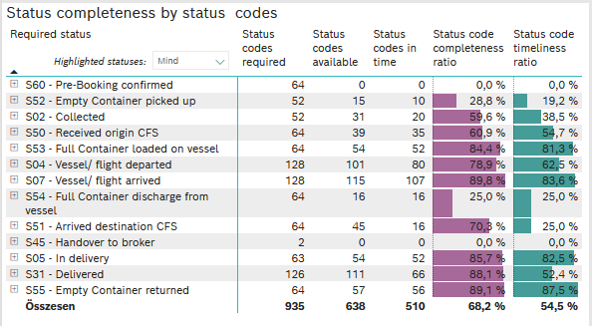
Required status | STATUS_TYPE | Service_Provider | Status codes required | Status codes available | Status codes in time | Status code completeness ratio | Status code timeliness ratio
S60 - Pre-Booking confirmed | Actual | 0000056066 - Maersk | 64 | 0 | 0 | 0.0 % | 0.0 %
S52 - Empty Container picked up | Actual | 0000056066 - Maersk | 52 | 15 | 10 | 28.8 % | 19.2 %
S02 - Collected | Actual | 0000056066 - Maersk | 52 | 31 | 20 | 59.6 % | 38.5 %
S50 - Received origin CFS | Actual | 0000056066 - Maersk | 64 | 39 | 35 | 60.9 % | 54.7 %
S53 - Full Container loaded on vessel | Actual | 0000056066 - Maersk | 64 | 54 | 52 | 84.4 % | 81.3 %
S04 - Vessel/ flight departed | Actual | 0000056066 - Maersk | 64 | 54 | 51 | 84.4 % | 79.7 %
S04 - Vessel/ flight departed | Estimated | 0000056066 - Maersk | 64 | 47 | 29 | 73.4 % | 45.3 %
S07 - Vessel/ flight arrived | Actual | 0000056066 - Maersk | 64 | 58 | 53 | 90.6 % | 82.8 %
S07 - Vessel/ flight arrived | Estimated | 0000056066 - Maersk | 64 | 57 | 54 | 89.1 % | 84.4 %
S54 - Full Container discharge from vessel | Actual | 0000056066 - Maersk | 64 | 16 | 16 | 25.0 % | 25.0 %
S51 - Arrived destination CFS | Actual | 0000056066 - Maersk | 64 | 45 | 16 | 70.3 % | 25.0 %
S45 - Handover to broker | Actual | 0000056066 - Maersk | 1 | 0 | 0 | 0.0 % | 0.0 %
S45 - Handover to broker | Estimated | 0000056066 - Maersk | 1 | 0 | 0 | 0.0 % | 0.0 %
S05 - In delivery | Actual | 0000056066 - Maersk | 63 | 54 | 52 | 85.7 % | 82.5 %
S31 - Delivered | Actual | 0000056066 - Maersk | 63 | 56 | 43 | 88.9 % | 68.3 %
S31 - Delivered | Estimated | 0000056066 - Maersk | 63 | 55 | 23 | 87.3 % | 36.5 %
S55 - Empty Container returned | Actual | 0000056066 - Maersk | 64 | 57 | 56 | 89.1 % | 87.5 %

LCL
Alkalmazott szűrők: Highlighted nem egyezik ezzel: (Üres) Arrival_date ekkori vagy későbbi a következőnél: 2026.06.01. 0:00:00 és dátuma korábbi, mint 2026.06.08. 0:00:00 Mandatory egyezik ezzel: Yes LSP egyezik ezzel: Maersk Service_Load egyezik ezzel: LCL Canceled_shipment egyezik ezzel: N

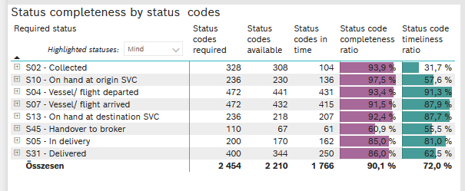
Required status | STATUS_TYPE | Service_Provider | Status codes required | Status codes available | Status codes in time | Status code completeness ratio | Status code timeliness ratio
S02 - Collected | Actual | 0000056066 - Maersk | 164 | 152 | 104 | 92.7 % | 63.4 %
S02 - Collected | Estimated | 0000056066 - Maersk | 164 | 156 | 0 | 95.1 % | 0.0 %
S10 - On hand at origin SVC | Actual | 0000056066 - Maersk | 236 | 230 | 136 | 97.5 % | 57.6 %
S04 - Vessel/ flight departed | Actual | 0000056066 - Maersk | 236 | 219 | 214 | 92.8 % | 90.7 %
S04 - Vessel/ flight departed | Estimated | 0000056066 - Maersk | 236 | 222 | 217 | 94.1 % | 91.9 %
S07 - Vessel/ flight arrived | Actual | 0000056066 - Maersk | 236 | 210 | 205 | 89.0 % | 86.9 %
S07 - Vessel/ flight arrived | Estimated | 0000056066 - Maersk | 236 | 222 | 210 | 94.1 % | 89.0 %
S13 - On hand at destination SVC | Actual | 0000056066 - Maersk | 236 | 218 | 207 | 92.4 % | 87.7 %
S45 - Handover to broker | Actual | 0000056066 - Maersk | 55 | 38 | 34 | 69.1 % | 61.8 %
S45 - Handover to broker | Estimated | 0000056066 - Maersk | 55 | 29 | 27 | 52.7 % | 49.1 %
S05 - In delivery | Actual | 0000056066 - Maersk | 200 | 170 | 162 | 85.0 % | 81.0 %
S31 - Delivered | Actual | 0000056066 - Maersk | 200 | 165 | 81 | 82.5 % | 40.5 %
S31 - Delivered | Estimated | 0000056066 - Maersk | 200 | 179 | 169 | 89.5 % | 84.5 %

BCO
Alkalmazott szűrők: Highlighted nem egyezik ezzel: (Üres) Arrival_date ekkori vagy későbbi a következőnél: 2026.06.01. 0:00:00 és dátuma korábbi, mint 2026.06.08. 0:00:00 Mandatory egyezik ezzel: Yes LSP egyezik ezzel: Maersk Service_Load egyezik ezzel: BCO Canceled_shipment egyezik ezzel: N

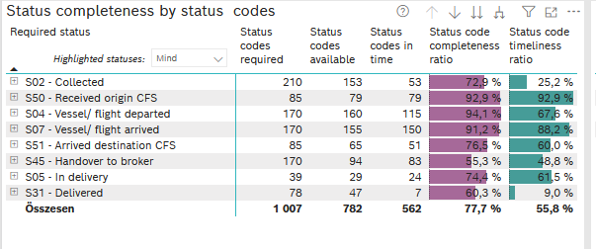
Required status | STATUS_TYPE | Service_Provider | Status codes required | Status codes available | Status codes in time | Status code completeness ratio | Status code timeliness ratio
S02 - Collected | Actual | 0000056066 - Maersk | 105 | 74 | 53 | 70.5 % | 50.5 %
S02 - Collected | Estimated | 0000056066 - Maersk | 105 | 79 | 0 | 75.2 % | 0.0 %
S50 - Received origin CFS | Actual | 0000056066 - Maersk | 85 | 79 | 79 | 92.9 % | 92.9 %
S04 - Vessel/ flight departed | Actual | 0000056066 - Maersk | 85 | 80 | 80 | 94.1 % | 94.1 %
S04 - Vessel/ flight departed | Estimated | 0000056066 - Maersk | 85 | 80 | 35 | 94.1 % | 41.2 %
S07 - Vessel/ flight arrived | Actual | 0000056066 - Maersk | 85 | 80 | 76 | 94.1 % | 89.4 %
S07 - Vessel/ flight arrived | Estimated | 0000056066 - Maersk | 85 | 75 | 74 | 88.2 % | 87.1 %
S51 - Arrived destination CFS | Actual | 0000056066 - Maersk | 85 | 65 | 51 | 76.5 % | 60.0 %
S45 - Handover to broker | Actual | 0000056066 - Maersk | 85 | 53 | 50 | 62.4 % | 58.8 %
S45 - Handover to broker | Estimated | 0000056066 - Maersk | 85 | 41 | 33 | 48.2 % | 38.8 %
S05 - In delivery | Actual | 0000056066 - Maersk | 39 | 29 | 24 | 74.4 % | 61.5 %
S31 - Delivered | Actual | 0000056066 - Maersk | 39 | 28 | 7 | 71.8 % | 17.9 %
S31 - Delivered | Estimated | 0000056066 - Maersk | 39 | 19 | 0 | 48.7 % | 0.0 %

